Sticker Setting info
LINE Official Sticker Sticker Setting Info Sheet

 | 品牌名稱
 | 貼圖名稱
 | *以上品牌名稱/貼圖名稱欄位填寫內容僅供LINE內部作業參考，非貼圖設定內容。

 | 貼圖類型 |  | Animated
 | 貼圖張數 |  | 8
 | 注意事項 |  | 秒數 | 最長播放時間為4秒，播放秒數須為整數，請勿填寫含小數點的秒數(例如：1.5秒、1.04秒)
 |  |  | 播放次數 | 1,2,3, 或 4 (單次播放秒數)x(播放次數)＝「總播放時間」不超過4秒
 |  |  | 位置 | ー
 |  |  | 音檔內容 | ー
 |  |  | 音檔秒數 | ー

 |  | 動態貼圖設定 |  |  |  | 音檔設定
 | File name | 分鏡數 | 秒數 | 播放次數 | 位置 | 音檔內容 | 秒數
 | must or not | must | must | must | no need | no need | no need
 | sample | 20 | 2 | 2 | center | Good Morning | 2
 | 01 |  |  |  |  |  |  | 特效貼圖位置
 | 02
 | 03
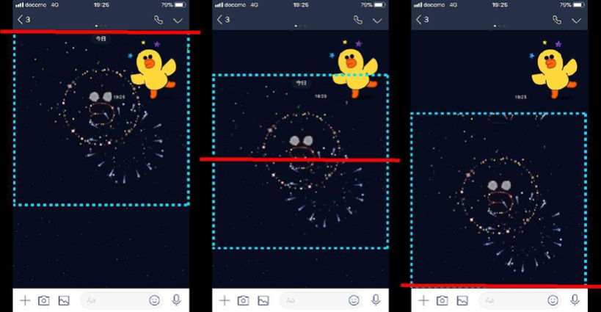
 | 04
 | 05
 | 06
 | 07
 | 08
 | 09
 | 10
 | 11
 | 12
 | 13
 | 14
 | 15
 | 16
 | 17
 | 18
 | 19
 | 20 |  |  |  |  |  |  | 全螢幕動態貼圖位置
 | 21
 | 22
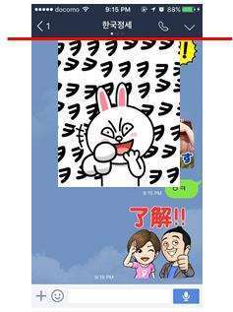
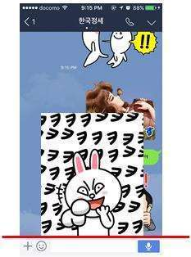
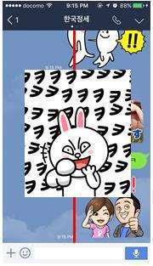
 | 23
 | 24
 | 25
 | 26
 | 27
 | 28
 | 29
 | 30
 | 31
 | 32
 | 33
 | 34
 | 35
 | 36
 | 37
 | 38
 | 39
 | 40

